1
工程款支付证书 |  |  |  |  |  |  |  |  |  |  |  |  |  |  | 本次
工程名称 |  | 温岭市横峰街道宅前路-步云路交叉口信号灯工程 |  |  |  |  |  |  |  |  | ERP编号 | 7342 | 档案编号 | CD2017-050 | CD2017-050 | 48 | 7342 | 温岭市横峰街道宅前路-步云路交叉口信号灯工程 | 2017.6.1 | 190641.00 | 沙 建 | 20日历天 | 温岭市 横峰街道 | 浙江公司周恒泉18857466661 | 周恒泉18857466661 | 中标书、施工合同和内部承包协（含补充）议原件 | 中标
合同金额 |  | 190,641.00 |  | 中标 日期 | 2017.6.1 |  | 已 供 工程资料 | 中标通知书、施工合同、竣工验收报告、审计报告及内部承包协议原件在庐江；无项目章，所需资料用章均在原浙江办事处和庐江经营中心盖的公章 |  |  |  |  | 责任 单位 | 浙江周恒泉18857466661
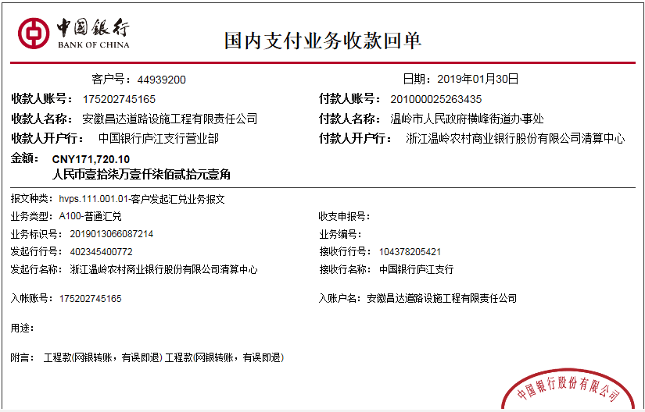
决算金额 |  | 180,758.00 |  | 竣工 日期 |  |  |  |  |  |  |  |  | 责任人 | 周恒泉18857466661 |  | 2017.4.25办理外经证费用504
序号 | 工程款到账 |  |  | 开票情况 |  | 管理费 |  | 代缴税金 | 其他扣款 |  | 预留款 |  | 实际支付
 | 日期 | 账户 | 金额 | 日期 | 金额 | 比例 | 金额 | 金额 | 金额 | 备注 | 金额 | 备注 | 户名 | 金额
1 | 2019-01-30 | 中 | 171,720.10 | 2019-01-08 | 180,758.00 | 2.0% | 3,435.00 | 8,884.00 | 500.00 |  | 2,000.00 | 预留损失准备金 |  | 156,901.10
 |  |  |  |  |  |  |  |  |  | 2018.1.31办理涉税事项报告表费用500

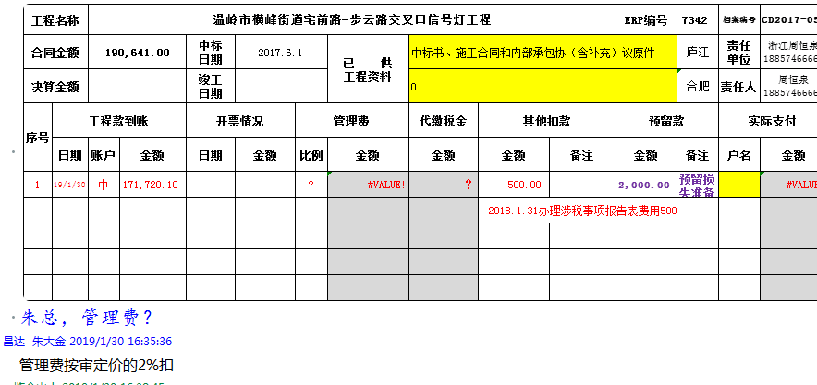

合计 |  | - | 171,720.10 | - | 180,758.00 | - | 3,435.00 | 8,884.00 | 500.00 | - | 2,000.00 | - | - | 156,901.10 | 0
本次结算 支付明细 |  | 应支付金额 |  | 156,901.10 |  |  |  | 实际支付金额 |  | 小写 | 0.00
 |  | 已支付金额 |  | 156,901.10 |  |  |  |  |  | 大写 | 零元整
申请部门 意见 |  |  |  |  |  |  |  | 项目管理 意见 |  | 何总、朱总已同意支付（附表背面截图）。
财务初审 意见 |  |  |  |  |  |  |  | 财务审核 意见
质安初审 意见 |  |  |  |  |  |  |  | 质安稽查 意见
总经理审批 |  |  |  |  |  |  |  | 董事长审批

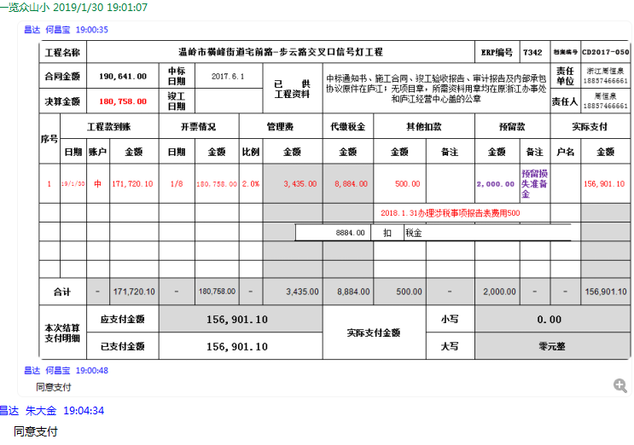

2
工程款支付证书 |  |  |  |  |  |  |  |  |  |  |  |  |  |  | 本次
工程名称 |  | 温岭市横峰街道宅前路-步云路交叉口信号灯工程 |  |  |  |  |  |  |  |  | ERP编号 | 7342 | 档案编号 | CD2017-050 | CD2017-050 | 48 | 7342 | 温岭市横峰街道宅前路-步云路交叉口信号灯工程 | 2017.6.1 | 190641.00 | 沙 建 | 20日历天 | 温岭市 横峰街道 | 浙江公司周恒泉18857466661 | 周恒泉18857466661 | 中标书、施工合同和内部承包协（含补充）议原件 | 中标
合同金额 |  | 190,641.00 |  | 中标 日期 | 2017.6.1 |  | 已 供 工程资料 | 中标书、施工合同、内部承包协议（含补充）、竣工报告及审计报告原件；无项目章，无项目部章，所需资料盖章为原浙江办事处周恒泉处和原庐江经营中心所盖公司公章；此项目外经证已经核销 |  |  |  |  | 责任 单位 | 浙江周恒泉18857466661
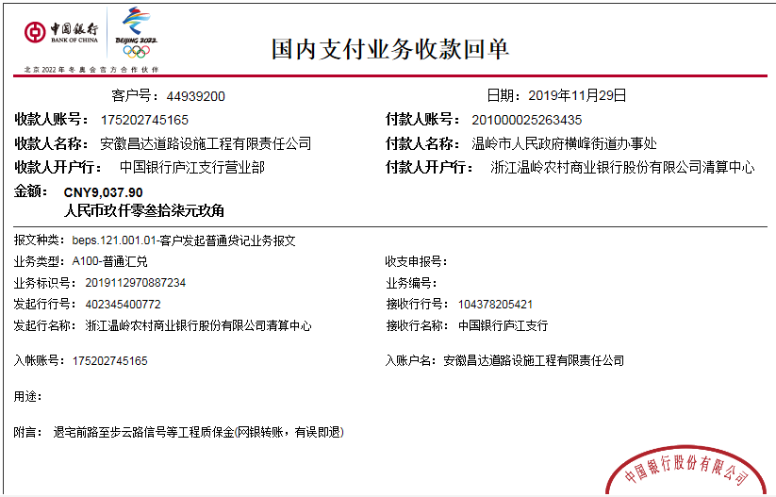
决算金额 |  | 180,758.00 |  | 竣工 日期 | 2018.8.9 |  |  |  |  |  |  |  | 责任人 | 周恒泉18857466661
序号 | 工程款到账 |  |  | 开票情况 |  | 管理费 |  | 代缴税金 | 其他扣款 |  | 预留款 |  | 实际支付
 | 日期 | 账户 | 金额 | 日期 | 金额 | 比例 | 金额 | 金额 | 金额 | 备注 | 金额 | 备注 | 户名 | 金额
1 | 2019-01-30 | 中 | 171,720.10 | 2019-01-08 | 180,758.00 | 2.0% | 3,435.00 | 8,884.00 | 500.00 |  | 2,000.00 | 预留损失准备金 |  | 156,901.10
 |  |  |  |  |  |  |  |  |  | 2018.1.31办理涉税事项报告表费用500

 | 本次
2 | 2019-11-29 | 中 | 9,037.90 |  |  | 2.0% | 181.00 | 0.00 | 0.00 |  |  |  |  | 8,856.90

合计 |  | - | 180,758.00 | - | 180,758.00 | - | 3,616.00 | 8,884.00 | 500.00 | - | 2,000.00 | - | - | 165,758.00 | 0
本次结算 支付明细 |  | 应支付金额 |  | 8,856.90 |  |  |  | 实际支付金额 |  | 详见委托付款函
 |  | 已支付金额 |  | 金额

